Processing
Data Preprocessing |  |  |  |  |  |  |  |  | SQL | Python | PowerBI
 |  |  |  |  |  |  |  |  | Link | Link | Link
 |  |  |  | Thay thế to_user_relationship_id thành relationship_id (dòng 14) từ những giá trị trong cột relationship_id ở bảng user_relationships
 |  |  |  | bằng cách right join hai bảng lại và giữ nguyên các giá trị của các cột Bills, lọc ra các điểm dữ liệu ở cột to_user_relationship_id bị Null
 |  |  |  | nhưng relationship_id của Users không bị null. Điều kiện join là customer_id (bills) = from_user_id (us_relationships) và to_us_relative_id = id
 |  |  |  | * Lý do sử dụng 2 key này để join là vì đối với mỗi customer_id và relatived_id của họ thì họ sẽ có một mã relationship_id riêng

 |  |  |  | Thay tất cả dữ liệu bị RỖNG hoặc là dấu " - " tại cột summary_discount_money của bang Bills thành 0

 |  |  |  |  | Thay tất cả các dữ liệu bị RỖNG, chứa dấu " - " hoặc bị ÂM tại cột summary_ship_fee_phi_giao_hang của bảng Bills thành 0

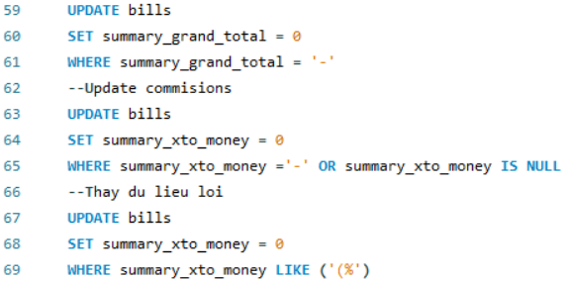
 |  | (Dòng 59 - 61) Thay thế những giá trị là dấu " - " của cột summary_grand_total ở bảng Bills thành giá trị 0

 |  | (Dòng 63 - 65) Thay thế các giá trị là dấu " - " hoặc bị RỖNG ở cột summary_xto_money của bảng Bills thành 0

 |  | (Dòng 67 - 69) Thay thế các giá trị bị lỗi ở cột summary_xto_money ở bảng Bills thành 0

 |  |  |  |  |  | Chọn lại từng cột của bảng bills, đến các cột có giá trị tiền thì thay thế các dấu phẩy để ngăn cách số trong các cột tiền thành khoảng trống để
 |  |  |  |  |  | lưu lại với một file mới và để vô Python xử lý thì mặc định các cột tiền đó sẽ được đổi kiểu lại thành số thực (float)

 |  |  |  |  |  |  | Sử dụng vòng lặp để lọc ra các dòng dữ liệu của bảng Bills có giá trị cột xto_money = 0, sau đó thay thế giá trị 0 đó bằng cách
 |  |  |  |  |  |  | lấy giá trị của cột summary_grand_total tại dòng dữ liệu đó * 11%

 |  |  |  |  |  |  | * 11%: Đây là Ratio được tính từ tệp dữ liệu gốc bằng Excel: lọc 2 cột grand_total và xto_money (bỏ những dòng dữ liệu lỗi)
 |  |  |  |  |  |  | sau đó lấy tỏng tất cả các dòng dữ liệu (khoảng 5000 dòng) của cột xto_money chia cho tổng grand_total

 |  |  | Sử dụng vòng lặp để thay thế các giá trị bị RỖNG trong các cột lại thành 'Undefined'

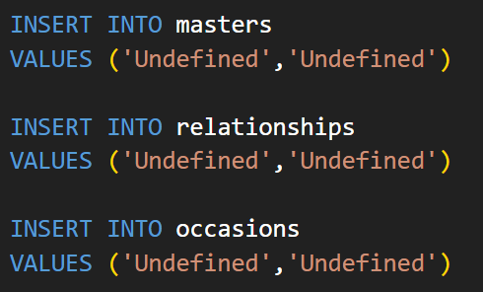

 | Cập nhật các bảng masters, relationships, occasions thêm một dòng có id và name là Undefined nhằm có thể link được đầy đủ dữ liệu của bảng Bills

 |  |  |  |  | (Dòng 209 - 211) Thay đổi các giá trị của cột to_user_occasion_id thành 623807474305c8586b23155b (Phụ nữ Việt Nam)
 |  |  |  |  | tại các cột to_user_date_ngay_giao_hang (ngày giao hàng) ở THÁNG 10 và cột to_user_occasion_id là "Undefined"

 |  |  |  |  |  | (Dòng 429 - 432) thay đổi giá trị là "Một dịp khác", "Tạo sự bất ngờ", "Một dịp quan trọng" và "Unfined" của cột to_user_occasion_id của bảng Bills
 |  |  |  |  |  | và những ngày giao hàng (to_user_date_ngay_giao_hang) có ngày nằm trong những ngày 12, 13, 14 và có tháng là THÁNG 2 thành Valentine

 |  |  |  |  |  | (Dòng 434 - 437) thay đổi giá trị là "Một dịp khác", "Tạo sự bất ngờ", "Một dịp quan trọng" và "Unfined" của cột to_user_occasion_id của bảng Bills
 |  |  |  |  |  | và những ngày giao hàng (to_user_date_ngay_giao_hang) có ngày nằm trong những ngày 6, 7, 8 và có tháng là THÁNG 3 thành "Quốc Tế Phụ Nữ"

 |  |  |  |  |  |  |  | Thay thế các giá trị to_user_ocassions_id ở những dòng dữ liệu = 0 ở các tháng 2,3,10 bằng id của các dịp lễ
 |  |  |  |  |  |  |  | Valentine, Phụ nữ Việt Nam, Quốc tế Phụ nữ. Các tháng khách thay thế là Undefined

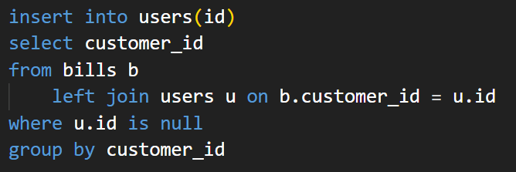

 |  | Thêm vào bảng users các khách hàng đã mua hàng nhưng không có tạo tài khoản
 |  | * Phải thêm vô là vì các khách hàng đó có những khách hàng có mua hàng lặp lại

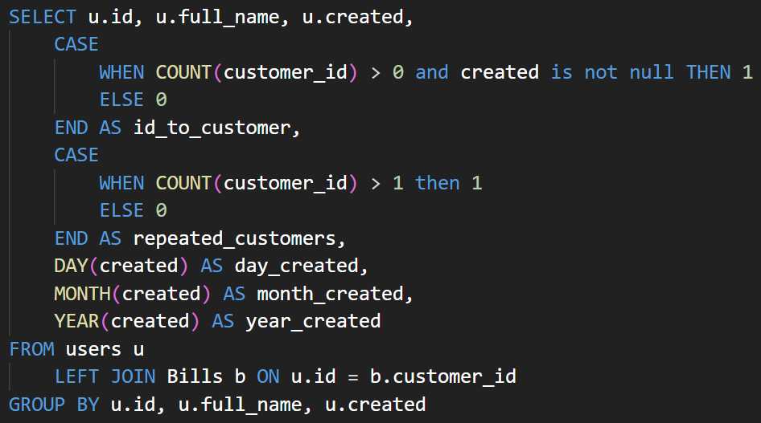

 |  | Thêm vào bảng users cột id_to_customer bằng cách đếm customer_id bên bills > 0 thì sẽ flag = 1. Nếu không tạo tài khoảng thì sẽ flag = 0
 |  | Thêm vào bảng users cột repeated_customers bằng cách đếm customer_id bên bảng bills > 1 thì sẽ flag = 1. Nếu không có mua hàng lặp lại sẽ flag = 0
 |  | Thêm 3 cột day,month,year_created nhằm mục đích split cột created
 |  | * Thêm 2 cột id_to_customers và repeated_customers nhằm mục đích tính conversion rate và repeated rate
 |  | * Split cột created ra thành 3 cột day,month,year vì các customer mà ko tạo id sẽ có giá trị cột created là null

